Solicitud gráfica
 | Área: | Matemáticas |  |  | Fecha:
 | Grado: | 9 |  |  | 2016-03-25
 | Título del tema: | La circunferencia y las relaciones entre sus elementos |  |  | ¿Cuaderno de estudio o recurso? | Recurso
 | Editor: | Adriana Ma. Pachón |  |  | Motor del recurso | M7A

 | Código guión o recurso: | MA_09_10_CO_REC60_ACT | ← Para determinar este código, visite la hoja de Ayuda
 |  |  |  |  | ESPECIFICACIÓN DE ARCHIVOS A ENTREGAR
Núm. | Archivo Shutterstock o ruta en web | Imagen para: | Tipo | Ubicación de la imagen en el recurso M7A | Nombre imagen SMALL | Tamaño imagen SMALL | Nombre imagen ZOOM | Tamaño imagen ZOOM | Descripción | Observaciones
IMG01 | Ver descripción | Recurso M7A | Ilustración | Contenido | MA_09_10_CO_REC60_ACT_IMG01n.png | 286 x 286 px | MA_09_10_CO_REC60_ACT_IMG01a.png | 500 x 500 px | 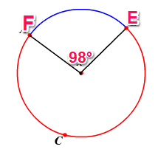 | Pregunta 1: En todos los casos las letras van itálicas. Nombrarla como MA_09_10_REC60_ACT_01
IMG02 | Ver descripción | Recurso M7A | Ilustración | Respuesta | MA_09_10_CO_REC60_ACT_IMG02.png | 110 x 110 px |  |  | 98° | Nombrarla como MA_09_10_REC60_ACT_02
IMG03 | Ver descripción | Recurso M7A | Ilustración | Respuesta | MA_09_10_CO_REC60_ACT_IMG03.png | 110 x 110 px |  |  | 262° | Nombrarla como MA_09_10_REC60_ACT_03
IMG04 | Ver descripción | Recurso M7A | Ilustración | Respuesta | MA_09_10_CO_REC60_ACT_IMG04.png | 110 x 110 px |  |  | 360° | Nombrarla como MA_09_10_REC60_ACT_04
IMG05 | Ver descripción | Recurso M7A | Ilustración | Contenido | MA_09_10_CO_REC60_ACT_IMG05n.png | 286 x 286 px | MA_09_10_CO_REC60_ACT_IMG05a.png | 500 x 500 px | 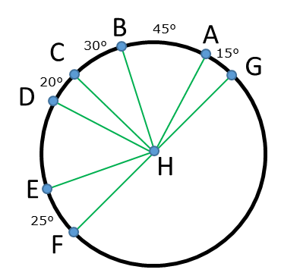 | Pregunta 2: Nombrarla como MA_09_10_REC60_ACT_05
IMG06 | Ver descripción | Recurso M7A | Ilustración | Respuesta | MA_09_10_CO_REC60_ACT_IMG06.png | 110 x 110 px |  |  | 45° | Nombrarla como MA_09_10_REC60_ACT_06
IMG07 | Ver descripción | Recurso M7A | Ilustración | Respuesta | MA_09_10_CO_REC60_ACT_IMG07.png | 110 x 110 px |  |  | 95° | Nombrarla como MA_09_10_REC60_ACT_07
IMG08 | Ver descripción | Recurso M7A | Ilustración | Respuesta | MA_09_10_CO_REC60_ACT_IMG08.png | 110 x 110 px |  |  | 50° | Nombrarla como MA_09_10_REC60_ACT_08
IMG09 | Ver descripción | Recurso M7A | Ilustración | Contenido | MA_09_10_CO_REC60_ACT_IMG09n.png | 286 x 286 px | MA_09_10_CO_REC60_ACT_IMG09a.png | 500 x 500 px | 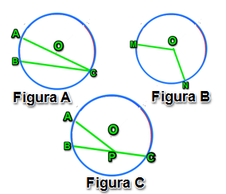 | Pregunta 3 y 4: El punto O es el centro de la circunferencia. Cada caso se nombra con una letra A, B y C. Las tres circunferencias forman una sola imagen. Nombrarla como MA_09_10_REC60_ACT_09
IMG10 | Ver descripción | Recurso M7A | Ilustración | Respuesta | MA_09_10_CO_REC60_ACT_IMG10.png | 110 x 110 px |  |  |  | Nombrarla como MA_09_10_REC60_ACT_10
IMG11 | Ver descripción | Recurso M7A | Ilustración | Respuesta | MA_09_10_CO_REC60_ACT_IMG11.png | 110 x 110 px |  |  |  | Nombrarla como MA_09_10_REC60_ACT_11
IMG12 | Ver descripción | Recurso M7A | Ilustración | Respuesta | MA_09_10_CO_REC60_ACT_IMG12.png | 110 x 110 px |  |  |  | Nombrarla como MA_09_10_REC60_ACT_12
IMG13 | Ver descripción | Recurso M7A | Ilustración | Contenido | MA_09_10_CO_REC60_ACT_IMG13n.png | 286 x 286 px | MA_09_10_CO_REC60_ACT_IMG13a.png | 500 x 500 px | 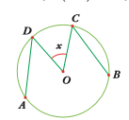 | El punto O es el centro de la circunferencia. Cada caso se nombra con una letra A, B y C. Las tres circunferencias forman una sola imagen. Nombrarla como MA_09_10_REC60_ACT_13
IMG14 | Ver descripción | Recurso M7A | Ilustración | Respuesta | MA_09_10_CO_REC60_ACT_IMG14.png | 110 x 110 px |  |  | 95° | Nombrarla como MA_09_10_REC60_ACT_14
IMG15 | Ver descripción | Recurso M7A | Ilustración | Respuesta | MA_09_10_CO_REC60_ACT_IMG15.png | 110 x 110 px |  |  | 84° | Nombrarla como MA_09_10_REC60_ACT_15
IMG16 | Ver descripción | Recurso M7A | Ilustración | Respuesta | MA_09_10_CO_REC60_ACT_IMG16.png | 110 x 110 px |  |  | 190° | Nombrarla como MA_09_10_REC60_ACT_16
IMG17 | Ver descripción | Recurso M7A | Ilustración | Contenido | MA_09_10_CO_REC60_ACT_IMG17n.png | 286 x 286 px | MA_09_10_CO_REC60_ACT_IMG17a.png | 500 x 500 px | 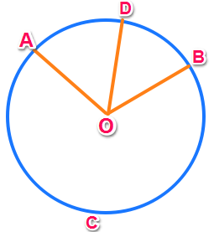 | O es el centro de la circunferencia. Los ángulos AOD y DOB miden 60° y 50°, respectivamente. C es un punto de la circunferencia. Nombrarla como MA_09_10_REC60_ACT_17
IMG18 | Ver descripción | Recurso M7A | Ilustración | Respuesta | MA_09_10_CO_REC60_ACT_IMG18.png | 110 x 110 px |  |  |  | Nombrarla como MA_09_10_REC60_ACT_18
IMG19 | Ver descripción | Recurso M7A | Ilustración | Respuesta | MA_09_10_CO_REC60_ACT_IMG19.png | 110 x 110 px |  |  |  | Nombrarla como MA_09_10_REC60_ACT_19
IMG20 | Ver descripción | Recurso M7A | Ilustración | Respuesta | MA_09_10_CO_REC60_ACT_IMG20.png | 110 x 110 px |  |  |  | Nombrarla como MA_09_10_REC60_ACT_20

